直通
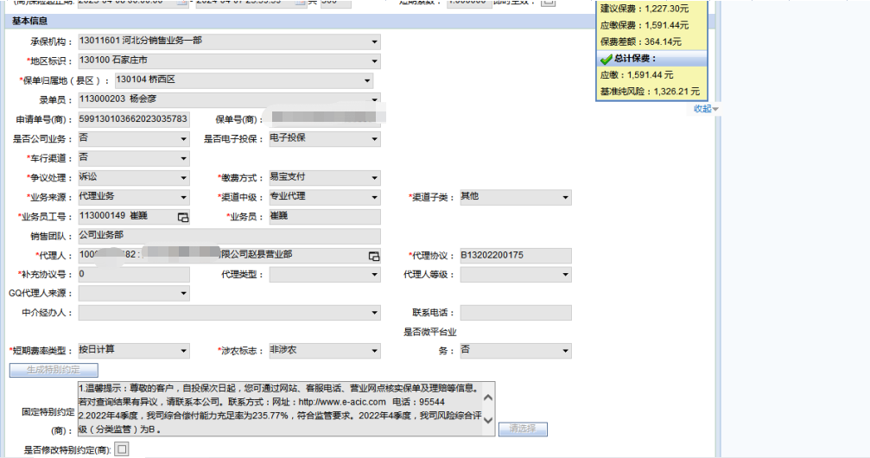
出单机构代码 | 出单机构名称 | 业务来源 | 渠道类型 | 渠道子类 | 业务员工号 | 业务员姓名 | 出单员工号 | 出单员姓名 | 代理(经纪)人代码 | 代理(经纪)人名称 | 代理(经纪)协议号 | 代理(经纪)补充协议号 | 保单归属地地市级代码（地区标识） | 地区标识名称 | 保单归属地区县级代码 | 保单归属地区县级名称 | 项目代码
13011601 | 河北分销售业务一部 | 代理业务 | 专业代理 | 其他 | 113000149 | 崔巍 | 113000203 | 杨会彦 | 10000004182 | 河北天益保险代理有限公司赵县营业部 | B13202200175 | 0 | 130100 | 石家庄市 | 130104 | 桥西区

